상품제안서
(제작) 실리콘 키링/열쇠고리 - 단/양면 | 상품코드: F27749

 |  |  |  |  |  |  | 02-412-0044 | www.easy1.co.kr
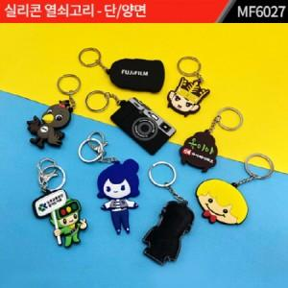

【상세/제작정보】 | 기본수량 미만 인쇄불가 주문제작 관련해서는 별도 문의. 단면/ 양면에 따라서 단가 다름. 고리는 기본으로 제공.

【인쇄/포장옵션】 | 실크 / 포장불가능

【공급단가】 | 수량 | 1,000~ | 2,000~ | 3,000~ | 5,000~ | 10,000~
*VAT별도 | 양면인쇄 | 1,680원 | 1,650원 | 1,610원 | 1,580원 | 1,540원

【상품 URL】 | http://www.easy1.co.kr/src/goods_detail.php?gdno=27749

